Hoja1
Examen
Sara Carolina Gómez Delgado |  | 226594
Rafael Andrade Capetillo |  | 225854

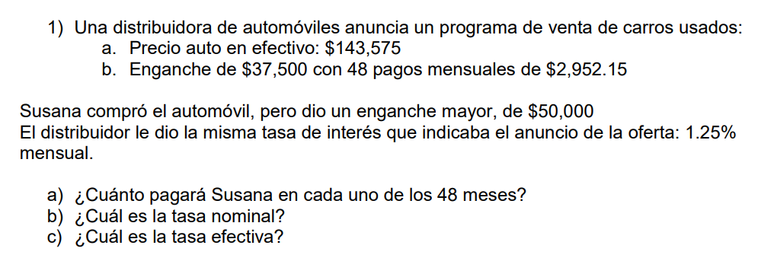
1
 |  |  |  |  |  |  |  | f
 |  |  |  |  |  |  |  | a | -$2,604.26 | mensuales
 |  |  |  |  |  |  |  | n | 48 | meses
 |  |  |  |  |  |  |  | p | $1,000.00 |  | Respuestas
 |  |  |  |  |  |  |  | ip= | 1.25% |  | a) | -$2,604.26
 |  |  |  |  |  |  |  | r | 15.00% | mensual | b) | 15.00%
 |  |  |  |  |  |  |  | m | 12 | ANUAL | c) | 16.08%
 |  |  |  |  |  |  |  | ief= | 16.08% | ANUAL

2
 |  |  |  |  |  |  |  | f
 |  |  |  |  |  |  |  | a= | -$20,905.77 |  | Respuestas
 |  |  |  |  |  |  |  | n |  |  | a) | -$20,905.77
 |  |  |  |  |  |  |  | i |  |  | b) | -$6,968.59
 |  |  |  |  |  |  |  | p | $75,000.00 |  | c) | 19.25%
 |  |  |  |  |  |  |  | r= | 18%
 |  |  |  |  |  |  |  | ip= | 4.50%
 |  |  |  |  |  |  |  | ief= | 19.25%

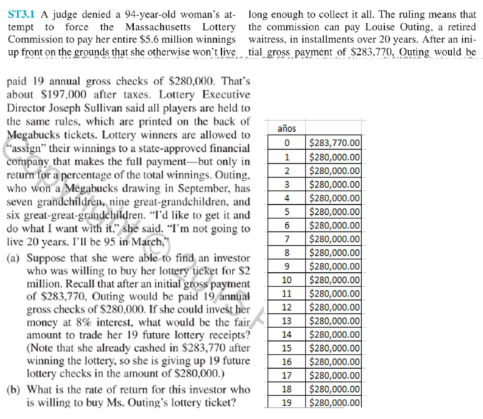
3
 |  |  |  |  |  |  |  | f
 |  |  |  |  |  |  |  | a | $280,000.00
 |  |  |  |  |  |  |  | n | 19 | anual | Respuestas
 |  |  |  |  |  |  |  | i | 8% | anual | a) | -$2,689,007.78
 |  |  |  |  |  |  |  | p=? | -$2,689,007.78 |  | b) | 13%

 |  |  |  | suma= | $5,320,000.00


4

 |  |  |  |  |  | f |  |  |  |  | Respuestas
 |  |  |  |  |  | a |  |  |  |  | a) | BancoA= 20.27%, BancoB=17.81%
 |  |  |  |  |  | n |  |  |  |  | b) | Banco B porque su tasa efectiva es menor
 |  |  |  |  |  | i | 1.38% |  |  |  | c) | 24
 |  |  |  |  |  | p | $1,500.00

 |  |  |  |  |  |  | Banco A |  | Banco B
 |  |  |  |  |  | ip | 1.55% | r | 16.50%
 |  |  |  |  |  | r | 18.60% | ip= | 1.38%
 |  |  |  |  |  | ief= | 20.27% | ief= | 17.81%
 |  |  |  |  |  | m= | 12 | m= | 12

 |  |  |  |  |  | c) | 23.564293264

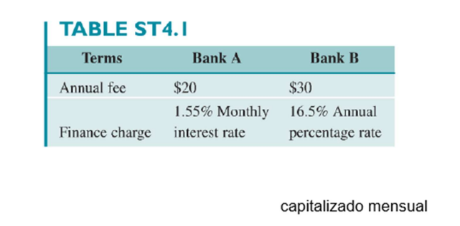

 | ¿Cuánto nos pondríamos?
 |  | Sara | 9
 |  | Rafa | 9

